总体流程图
开始

扫描SN号条码，启动测试

1）SN号合法性检查
2）测试Server的连接是否正常

1）RK7001的读版本信息、UID
2）自检

RK4103的板测，写号，蓝牙测试

目检：听喇叭声音

结束

硬件资料
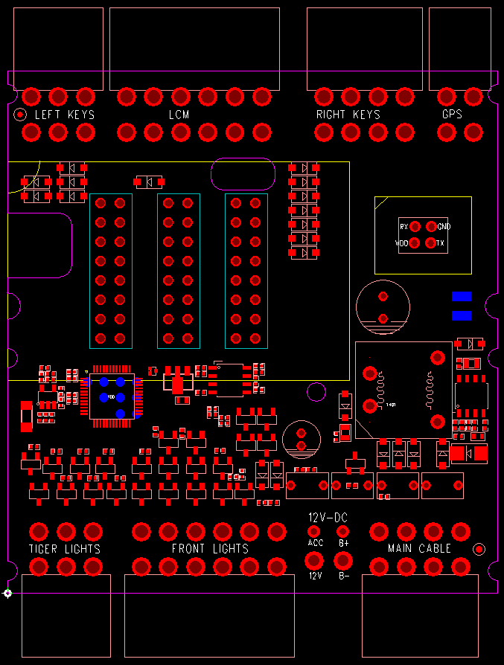
RK7001接口定义说明：
元件面朝上，连接器的突起口在上，正对着连接器视图方向。
每个连接器有两排引脚，上面的定义为上排，下面的定义为下排。
一、左开关组：
板上标注文字：LEFT KEYS
上排 | 远近光开关 | 喇叭开关 | GND
下排 | 左转灯开关 | 右转灯开关 | 巡航开关

二、仪表+灯光接口：
板上标注文字：LCM
上排 | 灯4-负极 | 灯3-负极 | 灯1-负极 | 背光 | LCM_DO | VLCM
下排 | 灯5-负极 | 灯2-负极 | LCM_CLK | LCM_光感 | LCM_CS | GND

三、右开关组：
板上标注文字：RIGHT KEYS
上排 | P档开关 | 自动大灯开关 | 大灯开关 | GND
下排 | 自动修复开关 | 档位开关 | 推车开关 | 倒车开关

四、GPS接口
板上标注文字：GPS
上排 | 485_B | 485_A
下排 | VGPS | GND

五、尾灯组：
板上标注文字：TIGER LIGHTS
上排 | 马桶锁-负极 | 尾灯-负极 | 刹车灯-负极
下排 | 左后灯-负极 | 右后灯-负极 | 12V

六、前灯组：
板上标注文字：FRONT LIGHTS
上排 | 铁喇叭-负极 | 近光灯-负极 | 远光灯-负极 | 背景灯 绿-负极 | 12V | 12V
下排 | 左转灯-负极 | 右转灯-负极 | 背景灯 红-负极 | 背景灯 蓝-负极 | 12V | 12V

七、主线束
板上标注文字：MAIN CABLE
上排 | POWER | KSI_LED | KSI | GND
下排 | GND | 485_A | 485_B | ACC_ECU

备注：连接器为MOLEX 4.2

流程更改
初始化 |  | RK7003测试 |  |  | RK4103测试

开始
恢复同步指令
获取RK7003版本号UID？（0x08）
 | Y
 |  |  |  | N |  |  | Y
界面，数据初始化
收到参数配置请求？
（0X03）

 | Y |  | Y |  |  | N

是否扫描SN号？
自检OK？
N |  |  |  | N

 |  |  |  |  |  |  | Y

发送参数配置（0x83）
告知测试SERVER，打开KSI成功？
 |  |  | Y
 | Y

服务器标志位是否开启？
 |  |  |  | N
 |  |  |  |  |  |  | Y

测试结果OK？
（0X23）

告知测试SERVER，关闭KSI成功？
 |  |  |  |  |  | N
 |  |  | Y
 | Y
判断SN号合法性
 |  |  |  | N
 |  |  |  |  |  |  | Y

测试结果OK？
（0X23）
 | Y
 |  |  | Y |  |  | N
使用默认BTaddr,BLEaddr, Key
获取BTaddr， BLEaddr，Key
软件打开ACC_ECU

查询测试Server
ACC_ECU打开了？
 |  |  | Y
 | Y
 |  |  |  |  |  |  | Y
判断测试server是否在线？（0x02）
写NV OK？
（0X24）
 |  |  |  | N

 |  |  |  |  |  | N
 |  | N
 |  |  | Y

软件关闭ACC_ECU
 | Y |  |  |  |  |  | Y

蓝牙测试OK？
（0X26）
 |  |  | Y
查询测试Server
ACC_ECU关闭了？
 |  |  |  |  |  | N
 |  |  |  | N

 |  |  | Y |  |  |  | Y
通知测试Server测试遥控
人工目检 OK？
(听喇叭)

 |  |  | Y |  |  | N
查询PCU
遥控测试OK？

 |  |  |  | N

 |  |  |  |  |  |  | Y

 |  |  | Y

测试失败
保存数据
测试成功
保存数据

